Лист1
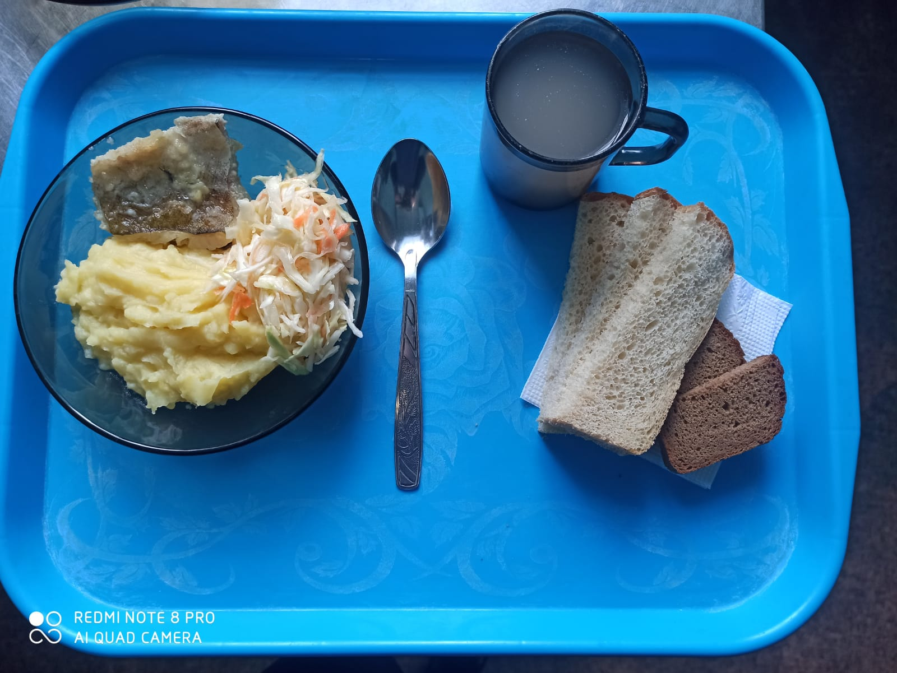
Школа | МБОУ ООШ №25 имени В.В.Буракова станицы Баракаевской |  |  | Отд./корп |  |  |  | День | 01.02.2022г

Прием пищи | Раздел | № рец. | Блюдо | Выход, г | Цена | Калорийность | Белки | Жиры | Углеводы

5-9 классы | Закуска | 4 | Салат из белокачанной капусты с морковью | 95 |  | 136.00 | 1.60 | 10.10 | 9.60
 | Гор.блюдо | 344 | Рыба запеченная | 100 |  | 160.80 | 10.26 | 8.64 | 10.42
 | Гарнир | 429 | Картофельное пюре | 180 |  | 165.60 | 3.78 | 7.92 | 19.62
 | Напиток | 520 | Кисель из свежих плодов (яблоки) | 200 |  | 96.00 | 0.10 | 0.12 | 23.40
 | Хлеб | 109 | Хлеб ржаной | 23 |  | 40.02 | 1.52 | 0.28 | 11.50
 |  | 108 | Хлеб пшеничный | 48 |  | 89.30 | 2.89 | 0.30 | 29.55
 |  |  |  |  | 61.27р. | 687.72 | 20.15 | 27.36 | 104.09
Завтрак | Закуска | 4 | Салат из белокачанной капусты с морковью | 95 |  | 136.00 | 1.60 | 10.10 | 9.60
сотрудники | Гор.блюдо | 344 | Рыба запеченная | 100 |  | 160.80 | 10.26 | 8.64 | 10.42
 | Гарнир | 429 | Картофельное пюре | 180 |  | 165.60 | 3.78 | 7.92 | 19.62
 | Напиток | 520 | Кисель из свежих плодов (яблоки) | 200 |  | 96.00 | 0.10 | 0.12 | 23.40
 | Хлеб | 109 | Хлеб ржаной | 23 |  | 40.02 | 1.52 | 0.28 | 11.50
 | Хлеб | 108 | Хлеб пшеничный | 48 |  | 89.30 | 2.89 | 0.30 | 29.55
 |  |  |  |  | 61.27р. | 687.72 | 20.15 | 27.36 | 104.09

